下拉选项变更操作说明
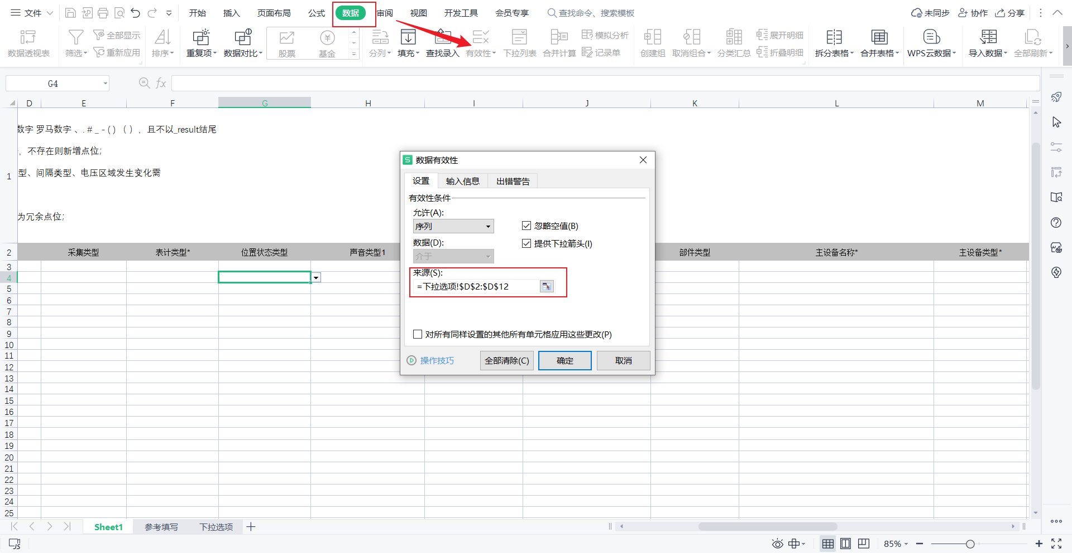
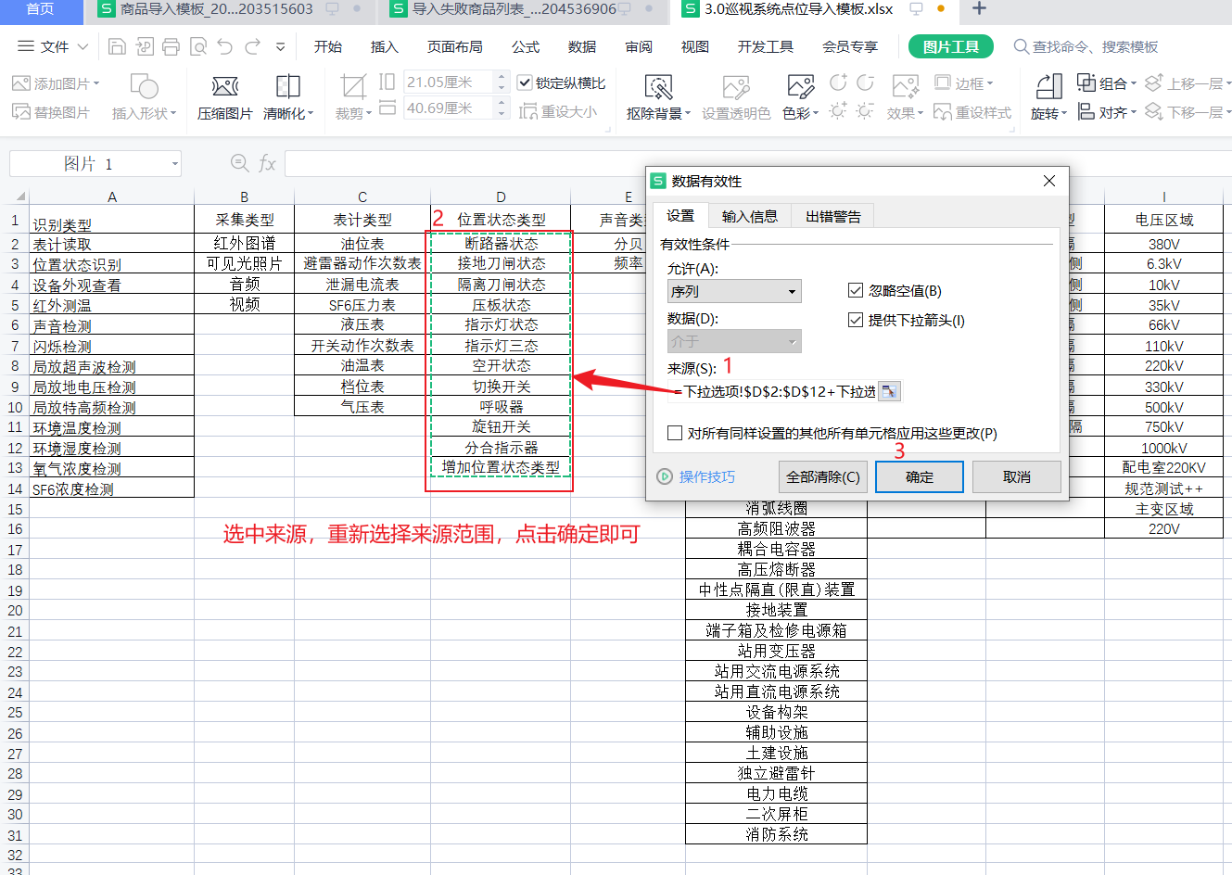
导入资料注意事项 1、加*号的必填； 2、点位名称 、部件名称、主设备名称、间隔名称、电压区域填写校验规则：长度为2-50位的字符，可输入中文 大小写字母 数字 罗马数字 、. # _ - ( ) （ ），且不以_result结尾 3、识别类型1、识别类型2都为识别类型，点位有两个识别类型时分别填入； 4、编码若未填写导入时将自动生成，生成规则‘层级拼音+导入日期+数字，例如DW20230724000001’ 5、识别类型、表计类型、位置状态类型、主设备类型、相位、电压区域通过下拉选择，若位置状态类型、电压区域发生变化修改方式参考表‘下拉选项变更操作说明’； 6、相机别名为相机台账中的相机别名，导入时点位自动关联相机； 7、重要等级未填写时默认为Ⅰ类； 8、导入数据以Sheet1为准。

更新下拉内容
第一步：在下拉选项表中，对应的类型下增加内容
第二步：在sheet1表中选中需要更新下拉内容的列，点击‘数据-有效性’
第三步：选中来源，重新选择来源范围，点击确定即可
注意：下拉内容导入时有逻辑校验请谨慎更改，更改后需告知运维，否则可能导入失败；

